状態遷移図
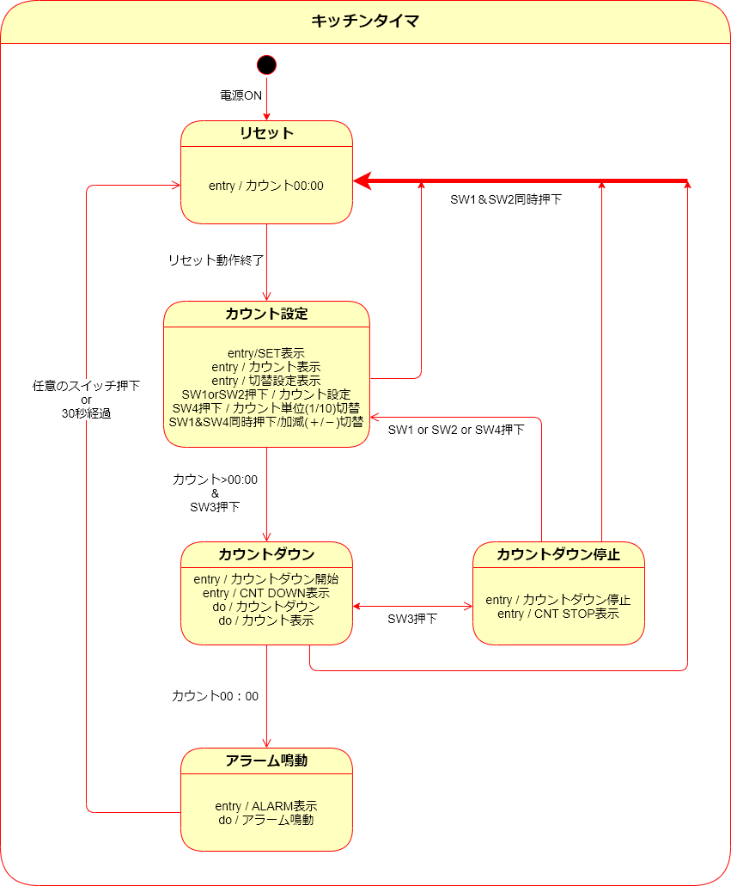
状態遷移図

フローチャート
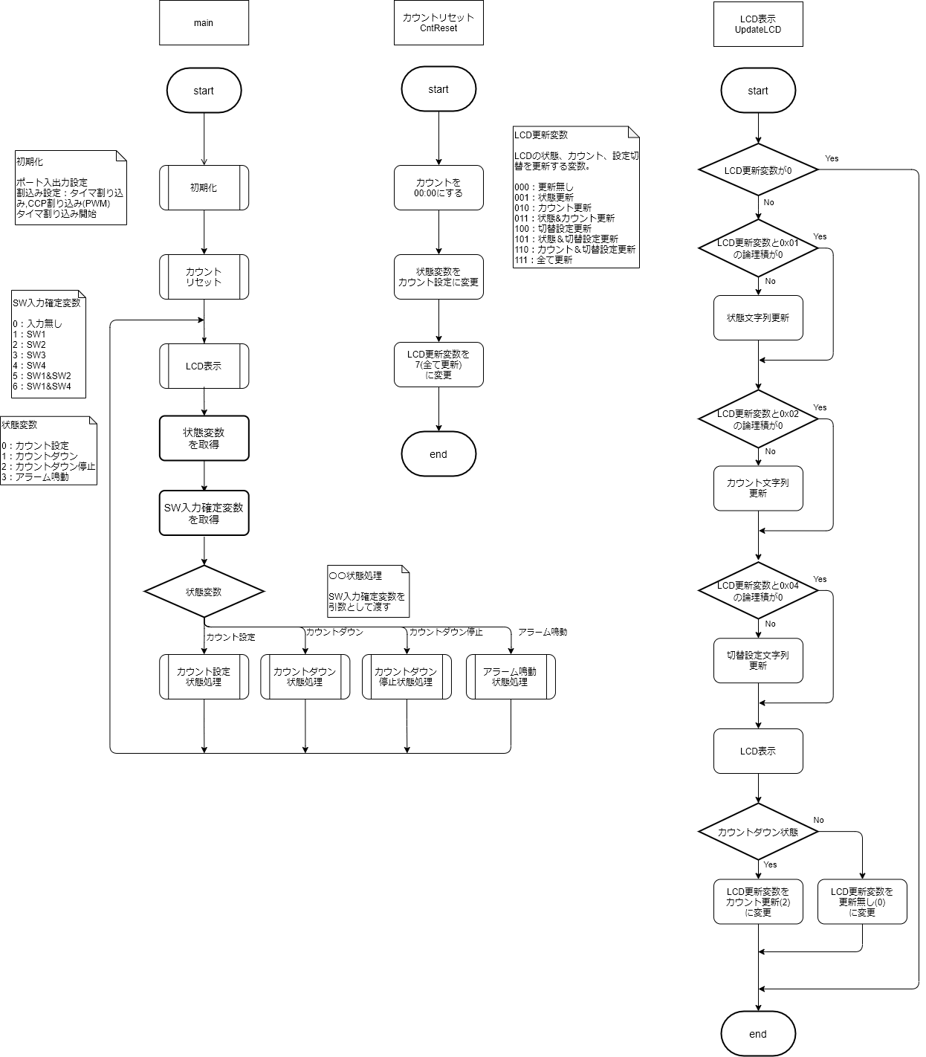
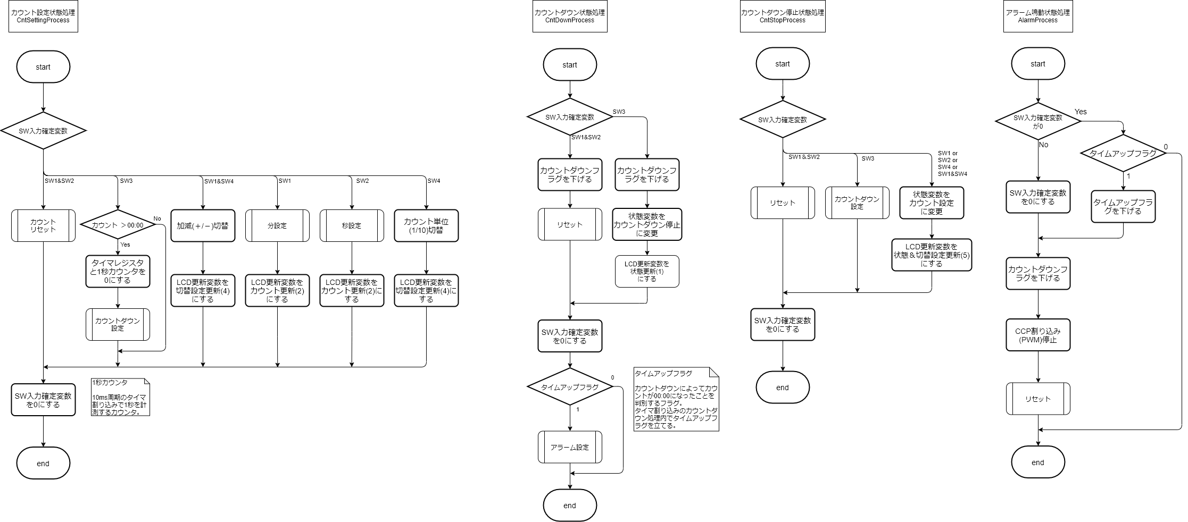
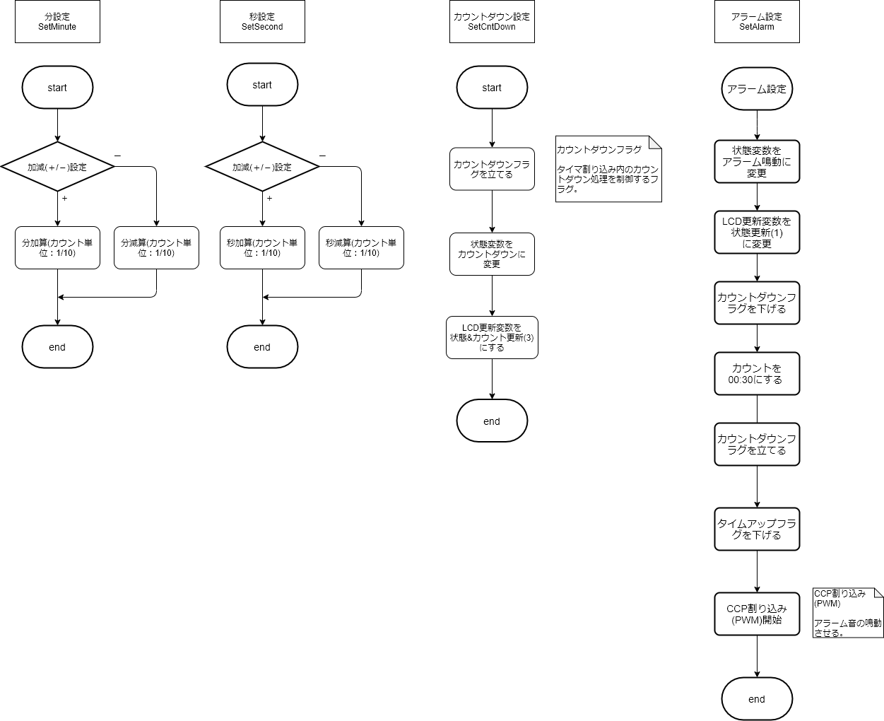
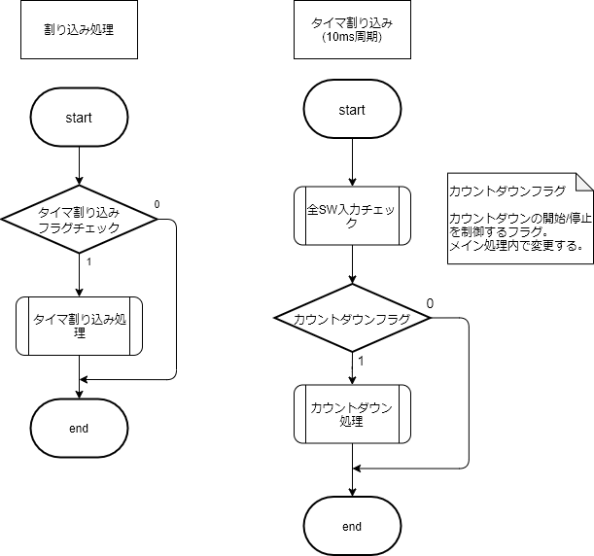
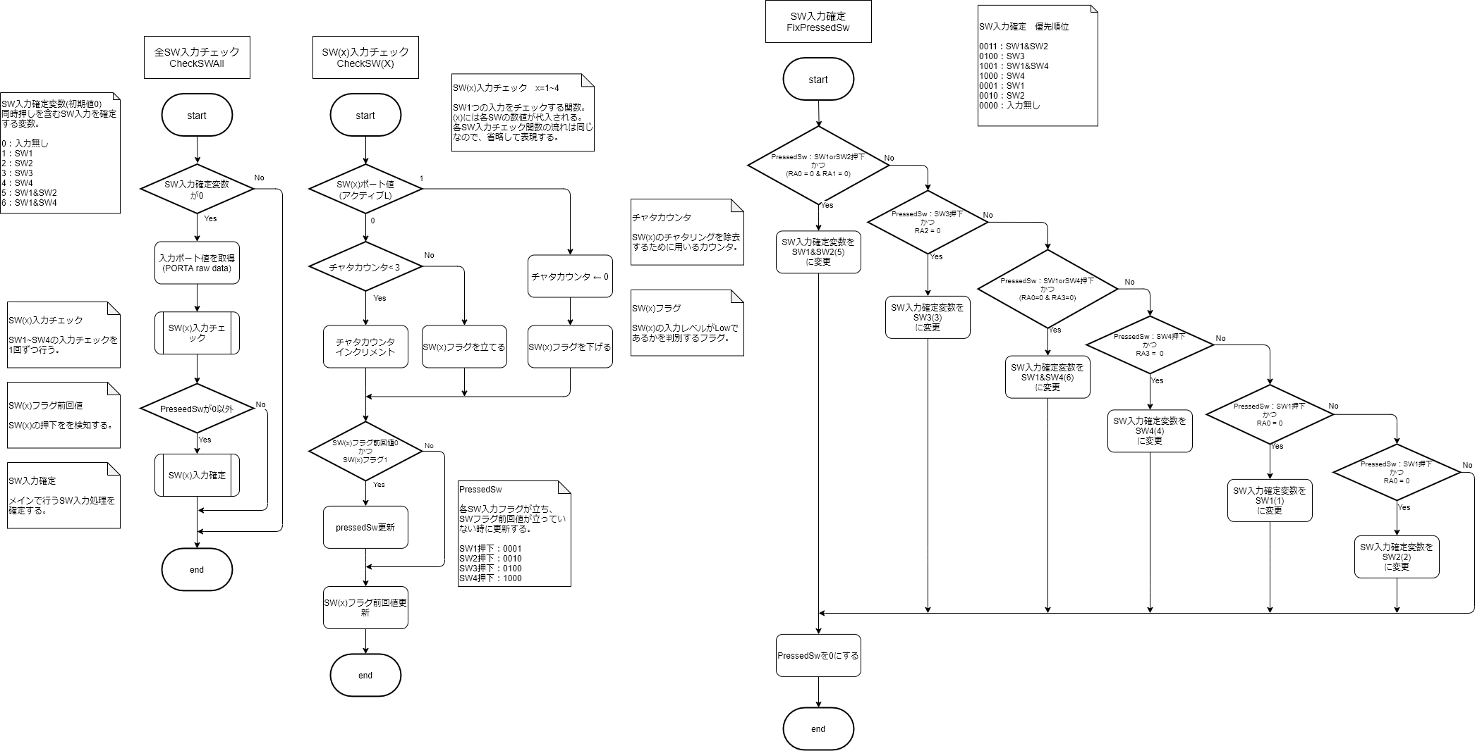
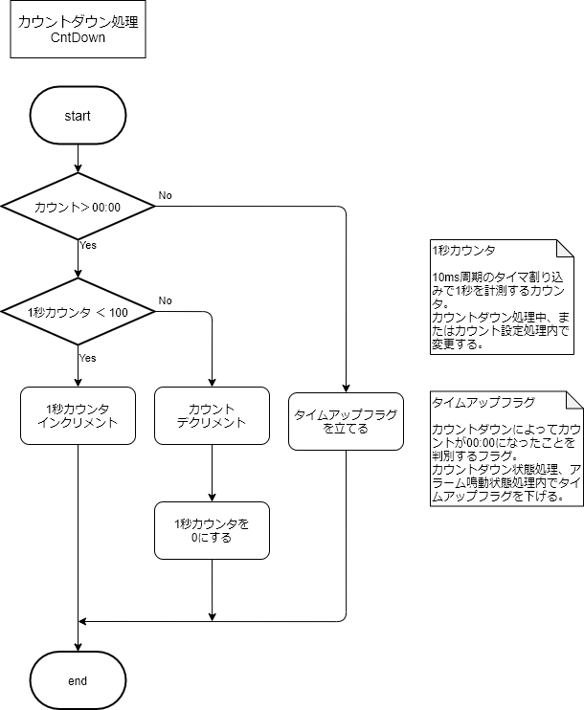
フローチャート

 | メイン | updateLCD | 状態処理関数 | 設定関数 | 割り込み処理 | SW入力チェック | カウントダウン処理

タイミングチャート
SW押下(チャタリング対策)タイミングチャート

例)SW1単押し(アクティブL)

 | H
SW１入力レベル
 | L

チャタカウンタ |  | 0 |  | 1 |  | 0 |  | 1 |  | 2 |  | 3 |  | 3 | … | 3 |  | 0 |  | 1 |  | 0 |  | …
SW1フラグ0かつSW入力レベルがLでカウントアップ
チャタカウンタ3のとき1にする。
 | 1
SW１フラグ
 | 0

SW1フラグ1かつSW1フラグ前回値0で、1にする。
メイン関数内のSW入力処理完了後に0にする。
 | 1
SW１フラグ前回値
 | 0

 | 1
SW入力確定変数
 | 1以外

タイマ割り込み(10ms間隔) |  |  | 1 |  | 2 |  | 3 |  | 4 |  | 5 |  | 6 |  | … |  | N |  | N+1 |  | N+2 |  | … |  | 単位:回目

シーケンス図
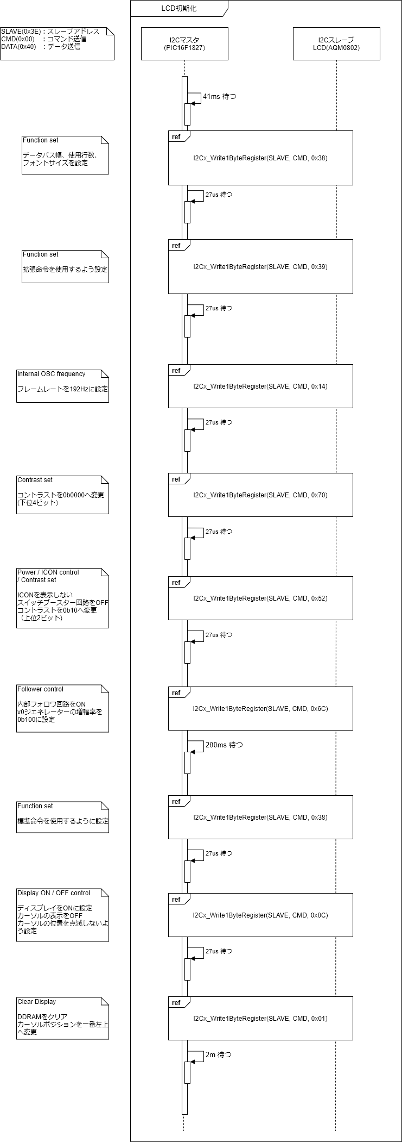
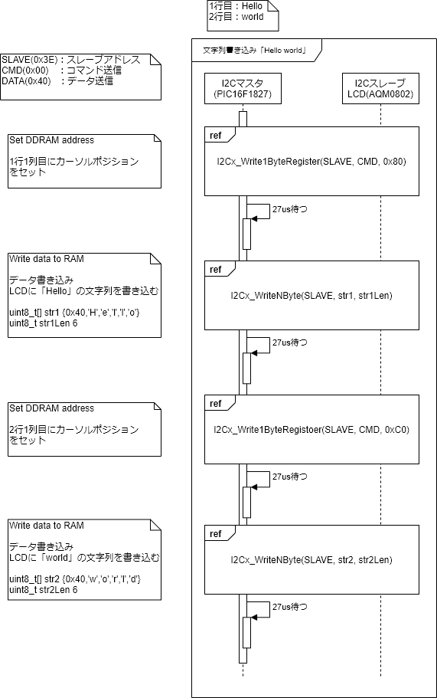
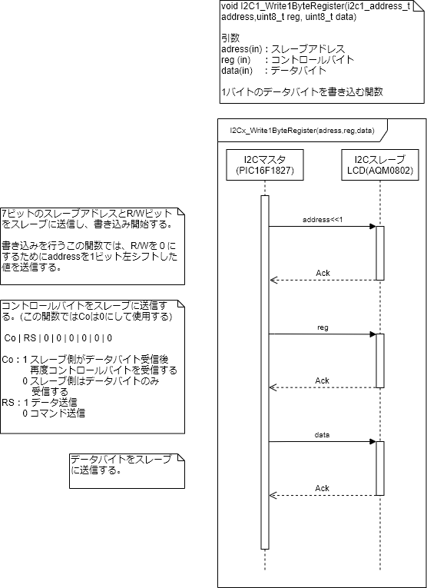
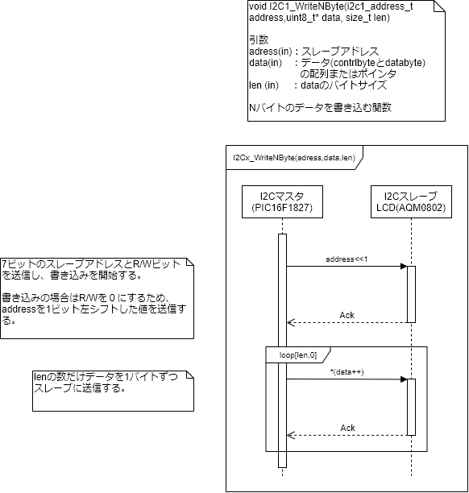
シーケンス図

 | LCD初期化 | LCD文字列書き込み | 1バイトデータ書き込み | Nバイトデータ書き込み

